Proc de Neg (To-Be)
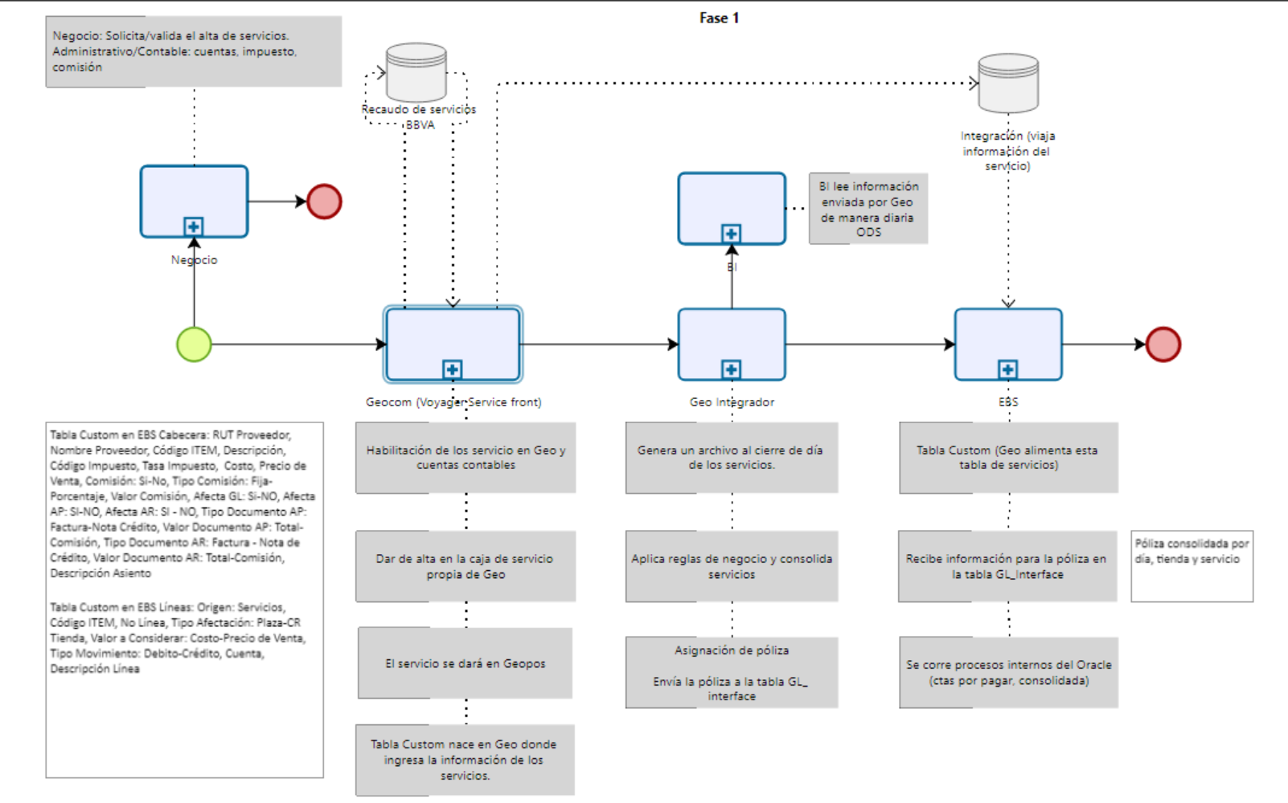
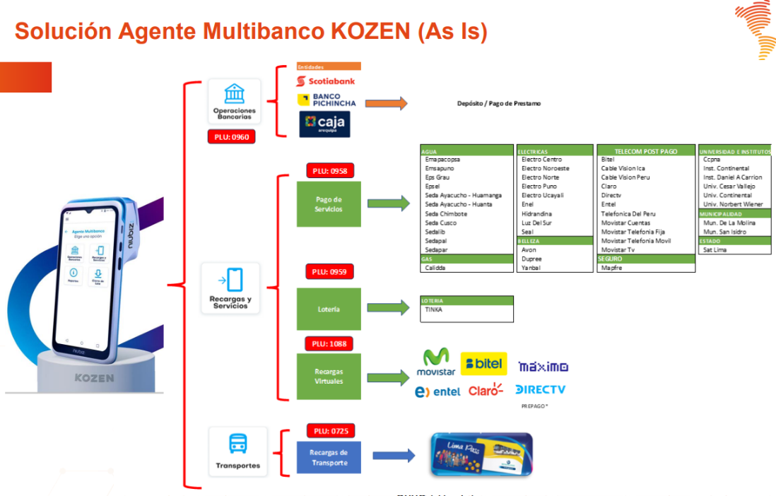
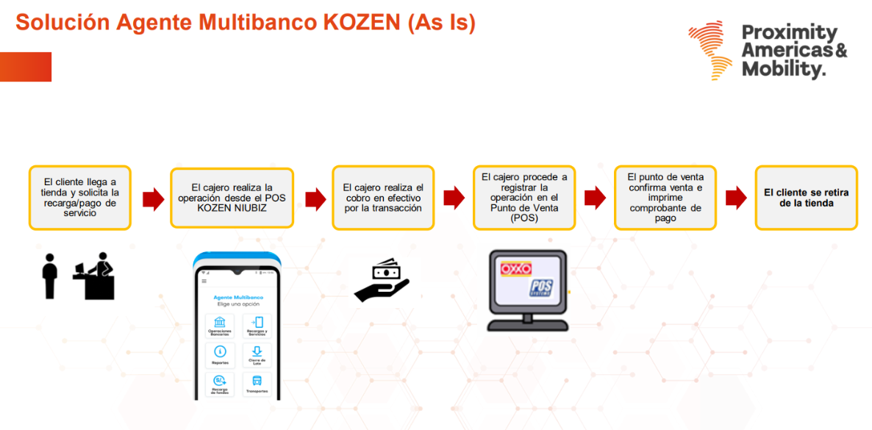
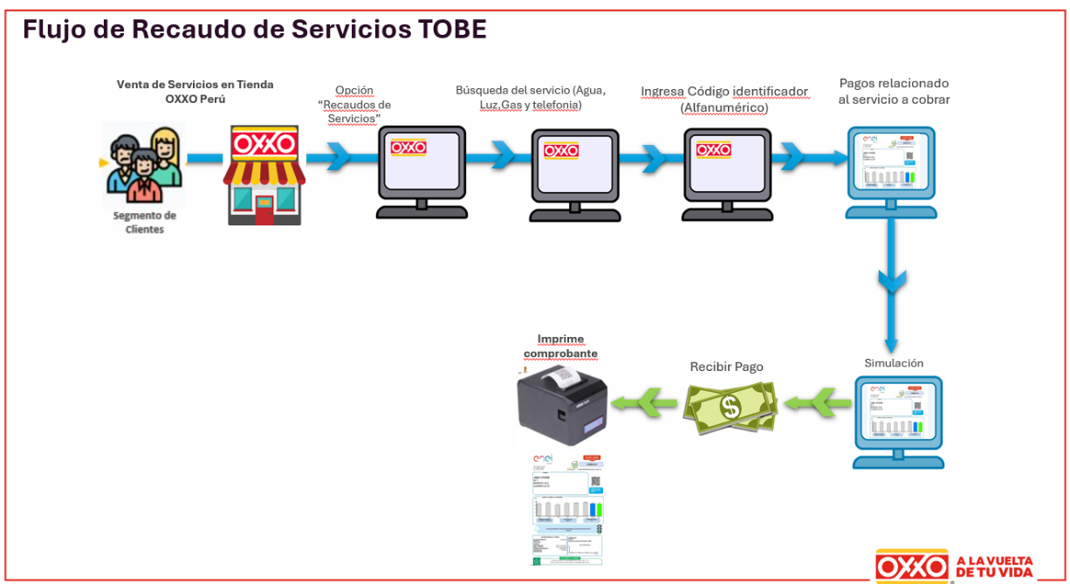
Folio (OPLATAM) |  | XX |  | Product Owner | Ana Vasquez de Velasco Garay
Nombre de Iniciativa |  | Recaudo de Servicios con BBVA |  | TPO | <Nombre del Technical Product Owner>
Área/Plataforma Solicitante |  | XX |  | CS | <Nombre del Coordinador de Soluciones>
Fecha |  | 2025-08-22 |  | Arq. Soluciones | Marco Vicente

PROCESOS DE NEGOCIO TO BE
PROCESOS DE NEGOCIO TO BE
 |  |  | Instrucciones
 | Product Owner el proceso TO BE es importante para ubicar como tu producto estaría impactando a la compañía, en esta sección puedes ir incluyendo los procesos identificados desde la etapa de t-shirt y lo que se vaya agregando referente a tu producto.

 | <Se deben respaldar los resultados mapa de proceso, journeys, lo que se adjunta es un ejemplo no es necesario que sea BPMN.>

Hoja2
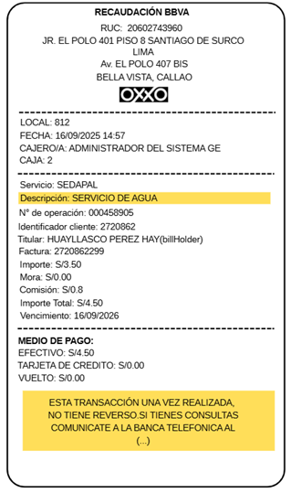
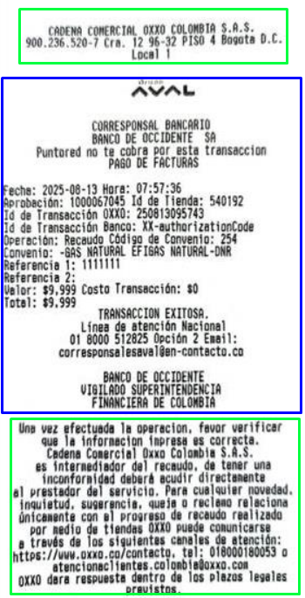
Comprobante de pago
 |  | OXXO -CADENA DE COMERCIO PERU |  | OXXO -CADENA DE COMERCIO PERU
 |  | DIRECCIÓN DE LA TIENDA OXXO DONDE PAGO |  | RUC DE OXXO |  | OXXO -CADENA DE COMERCIO PERU
 |  | LIMA |  | DIRECCIÓN PRINCIPAL OXXO |  | RUC DE OXXO
 |  |  |  | DIRECCIÓN DE LA TIENDA OXXO DONDE PAGO
 |  |  |  | LIMA
 |  | LOCAL: |  | LOCAL |  | DIRECCIÓN PRINCIPAL OXXO
 |  | CAJERO: |  | CAJERO |  | LIMA
 |  | CAJA: |  | CAJA

 |  | FECHA Y HORA |  | FECHA Y HORA | 2025-10-07 | 14:54:00
 |  | EMISOR, SERVICIO,ENTIDAD, EMPRESA(el campo name en la mensajería) |  | EMISOR, SERVICIO,ENTIDAD, EMPRESA(el campo name en la mensajería) | sedapal | 35 caracteres (el servicio)
 |  | TIPO DE SERVICIO (consultar la cantidad de caracteres) |  | TIPO DE SERVICIO (consultar la cantidad de caracteres) | servicio de Aguaa | 35 caracteres (el nombre del convenio)
 |  | N° de operación |  | N° de operación | 11111
 |  | Código de usuario |  | Código de usuario | 234567
 |  | Titular: (bill holder)/base de datos e interconectado ) |  | Titular: (bill holder)/base de datos e interconectado ) | Matias R.
 |  | Doc. de pago (Validar la cantidad de caracteres) |  | Doc. de pago (Validar la cantidad de caracteres) | Concepto de pago |  |  |  | n1 | n2
 |  | Vencimiento |  | Vencimiento |  |  |  | doc pago
 |  | Importe: |  | Importe: |  |  |  | vencimiento | 2025-07-30 | 2025-08-30
 |  | Mora: |  | Mora: |  |  |  | importe
 |  | Comisión |  | Comisión |  |  |  | cargo fijo
 |  | Importe Total: |  | Importe Total: |  |  |  | mora
 |  | Medio de Pago: Confirmar los campos de redondeo y vuelto |  | Medio de Pago: Confirmar los campos de redondeo y vuelto
 |  | Se indica el pago con que se va realizar en caso de efectivo que se inidique el vuelto |  | Se indica el pago con que se va realizar en caso de efectivo que se inidique el vuelto

 |  |  |  | Interconectado | 38 caracteres | esto es el codigo identificador, lo restantes sería para el concepto de pago
 |  |  |  | Base de batos | 48 caracteres | esto es el codigo identificador, lo restantes sería para el concepto de pago
 |  |  |  | Data Entry | 48 caracteres | esto es el codigo identificador que es fijo de 11 caracteres, lo restantes sería para el concepto de pago 37 caracteres
 |  |  |  |  |  | no incluye fecha e importe solo codigo del comprobante
 |  |  |  |  |  | nombre (campo) es variable depende dle recaudo , lo definene los titulares del recaudo y no está dentro d elos cararcteres definidos.

Campos de configuración

 | Recaudo de Servicios en Tienda | Campo | Consideraciones | Comentario | Valor por default | Se ocupa para EBS | Requerido/Opcional
 | Tipo de Servicio | Cash in |  |  |  |  | Requerido
 |  | Cash out |  |  |  |  | Requerido
 |  | Monto límite transacción |  |  |  |  | Requerido
FRONT | Tipo de Negociación | Servicio Tercerizado (Recaudador) |  |  |  |  | Requerido
 |  | Servicio Directo Proveedor Servicio
 |  | Tipo de servicio | *Nacional (Domiciliado) *Extranjero (No Domiciliado)
 | Configuración Servicio | Nombre del Proveedor |  |  |  | * | Requerido, tomar de la configuración de EBS la Lista de Valores
 |  | Rut del Proveedor |  |  |  | * | Requerido, tomar de la configuración de EBS la Lista de Valores
 |  | Sucursal del Proveedor |  |  |  | * | Requerido, tomar de la configuración de EBS la Lista de Valores
 |  | Rubro del Servicio | * Empresas * Universidades * Clubs * Colegios |  |  |  | Opcional
 |  | ID_Servicio |  |  |  | * | Consecutivo POS
 |  | Código Servicio |  |  |  | * | Requerido
 |  | Descripción del Servicio |  |  |  | * | Requerido
 |  | Tipo de Impuesto | IGV Exo Ina |  | Ina | * | Requerido
 |  | Tasa de Impuesto | * 0% * 18% | Debe estar sujeto a ajuste de disminución o aunmento. debe ser editables. | 0% | * | Requerido
 |  | Estatus | * Activo * Inactivo |  | Activo | * | Requerido dependiente de las fechas de Vigencia
 |  | Vigencia del Servicio | Fecha de Inicio |  |  | * | Requerido
 |  |  | Fecha Fin |  |  | * | Requerido
 |  | Forma de Pago | * Efectivo * Electrónico (Tarjeta debito y Crédito, Billetera electrónica, Cupón) * Mixto | Efectivo máximo: 1800 | Efectivo |  | Requerido
 |  | Divisa de Cobro | * Soles * USD | Debe ser configurables a cualquier moneda | Soles |  | Requerido por Default Soles
 |  | Aplicabilidad | * Nacional * Ciertas Tiendas | Todas las Tiendas Seleccionar que Tiendas aplica | Nacional |  | Requerido
 |  | Tipo de Fondeo del Servicio | * Fondos propios * Fondos variables (proveedor/oxxo) * Crédito de Proveedor | * Monto de Crédito |  |  | Opcional
 |  | Monto de fondeo |  |  |  |  | Opcional
 |  | Consideración del fondeo | * Diaria * Semanal * Quincenal * Mensual |  |  |  | Opcional
 |  | Nivel del Fondeo | * Tienda * Compañía |  |  |  | Opcional
 |  | Aceptar Sobre Giros | * Si * No |  |  |  | Opcional
 |  | Monto de sobregiro |  |  |  |  | Opcional
 |  | Nivel de sobregiro | * Tienda * Compañía |  |  |  | Opcional
 |  | Consideración del sobregiro | * Diaria * Semanal * Quincenal * Mensual |  |  |  | Opcional
 |  | Divisa de Fondeo | * Soles * USD | Debe ser configurables a cualquier moneda |  |  | Opcional
 |  | Documento Requerido | * Boleta Simple * Factura * Constancia de Pago * Nota de crédito * Nota de débito |  | Constancia de Pago |  | Requerido
 |  | Envío de Recaudo Tienda | * Consolidado Día Servicio * Consolidado Día Proveedor |  | Consolidado Día Servicio |  | Requerido por Default Día/Servicio
 |  | Costo Negociado del Servicio |  | ? |  |  | Opcional
 |  | Precio de Venta Negociado del Servicio |  | ? |  |  | Opcional
 | Comisiones | Aplica comisión al Proveedor | * Si * No |  | Si | * | Requerido
 |  | Comisión de Pago al Proveedor | * Fija * Variable |  | Fija | * | Requerido solo sí el campo Aplica comisión esta en Sí, si está en no, no habilitar este campo
 |  | Unidad de Medida de la Comisión Proveedor | * % * Monto |  | Monto | * | Requerido solo sí el campo Aplica comisión esta en Sí, si está en no, no habilitar este campo
 |  | Cálculo de la Comisión Proveedor | * Valor * Transacción * Consolidada |  |  | * | Requerido solo sí el campo Aplica comisión esta en Sí, si está en no, no habilitar este campo
 |  | Valor de la Comisión Proveedor |  |  |  | * | Requerido solo sí el campo Aplica comisión esta en Sí, si está en no, no habilitar este campo
 |  | Comisión de Pago Cliente | * Si * No |  | No |  | Requerido
 |  | Comisión de Cobro Cliente | * Fija * Variable |  |  |  | Requerido solo sí el campo Aplica comisión esta en Sí, si está en no, no habilitar este campo
 |  | Unidad de Medida de la Comisión Cliente | * % * Monto |  |  |  | Requerido solo sí el campo Aplica comisión esta en Sí, si está en no, no habilitar este campo
 |  | Cálculo de la Comisión Cliente | * Valor * Transacción * Consolidada |  |  |  | Requerido solo sí el campo Aplica comisión esta en Sí, si está en no, no habilitar este campo
 |  | Valor de la Comisión Cliente |  |  |  |  | Requerido solo sí el campo Aplica comisión esta en Sí, si está en no, no habilitar este campo
Contable | Consideraciones EBS | Afecta Cuentas por Pagar | * Sí * No |  | No | * | Requerido
 |  | Documento Cuentas por Pagar | * Factura * Nota de Crédito * Ambos * No Aplica |  |  | * | Requerido solo sí el campo Afecta cuentas por pagar esta en Sí, si está en no, no habilitar este campo
 |  | Montos del Documento por Pagar | * Total del Recaudo * Total del Recaudo menos Comisión * Comisión |  |  | * | Requerido solo sí el campo Afecta cuentas por pagar esta en Sí, si está en no, no habilitar este campo
 |  | Frecuencia de Facturación | * Diaria * Semanal * Quincenal * Mensual |  |  | * | Requerido solo sí el campo Afecta cuentas por pagar esta en Sí, si está en no, no habilitar este campo
 |  | Nivel Facturación | * Tienda * Compañía |  |  | * | Requerido solo sí el campo Afecta cuentas por pagar esta en Sí, si está en no, no habilitar este campo
 |  | Tipo de Facturación | * Servicio * Proveedor (Todos los Servicios) |  |  | * | Requerido solo sí el campo Afecta cuentas por pagar esta en Sí, si está en no, no habilitar este campo
 |  | Afecta Cuentas por Cobrar | * Sí * No |  | No | * | Requerido
 |  | Documento Cuentas por Cobrar | * Factura * Nota de Crédito * Ambos * No Aplica |  |  | * | Requerido solo sí el campo Afecta cuentas por pagar esta en Sí, si está en no, no habilitar este campo
 |  | Frecuencia de Facturación | * Diaria * Semanal * Quincenal * Mensual |  |  | * | Requerido solo sí el campo Afecta cuentas por pagar esta en Sí, si está en no, no habilitar este campo
 |  | Nivel Facturación | * Tienda * Compañía |  |  | * | Requerido solo sí el campo Afecta cuentas por pagar esta en Sí, si está en no, no habilitar este campo
 |  | Tipo de Facturación | * Servicio * Proveedor (Todos los Servicios) |  |  | * | Requerido solo sí el campo Afecta cuentas por pagar esta en Sí, si está en no, no habilitar este campo
 |  | Montos del Documento por Cobrar | * Total del Recaudo * Total del Recaudo menos Comisión * Comisión |  |  | * | Requerido solo sí el campo Afecta cuentas por pagar esta en Sí, si está en no, no habilitar este campo
 | Cabecera Póliza | Origen Póliza | * Servicios |  | Servicios | * | Requerido
 |  | Categoría Póliza | * Servicios |  | Servicios | * | Requerido
 |  | ID_Servicio |  |  |  | * | Tomar de configuración Inicial Servicio
 |  | Código Servicio |  |  |  | * | Tomar de configuración Inicial Servicio
 |  | Descripción del Servicio |  |  |  | * | Tomar de configuración Inicial Servicio
 | Líneas Póliza | Detalle | Cuenta Contable | Afectación |  | Nivel | Monto
 |  | Nó. De Línea | 12121101 | DR/CR |  | Tienda/Plaza | Total Recaudo, Comisión, Total-Comisión, Impuesto

